位置及び面積
宜 野 湾 市 の 位 置 及 び 面 積

 | 最 東 端 |  | 東 経
 |  | １２７°４７′１４″
 | 最 西 端 |  | 東 経
 |  | １２７°４３′２８″
 | 最 南 端 |  | 北 緯
 |  | ２６° １４′ ５９″
 | 最 北 端 |  | 北 緯
 |  | ２６° １７′ ５２″
 | 総 面 積 | １９．８０k㎡
 |  | （令和7年10月1日現在）

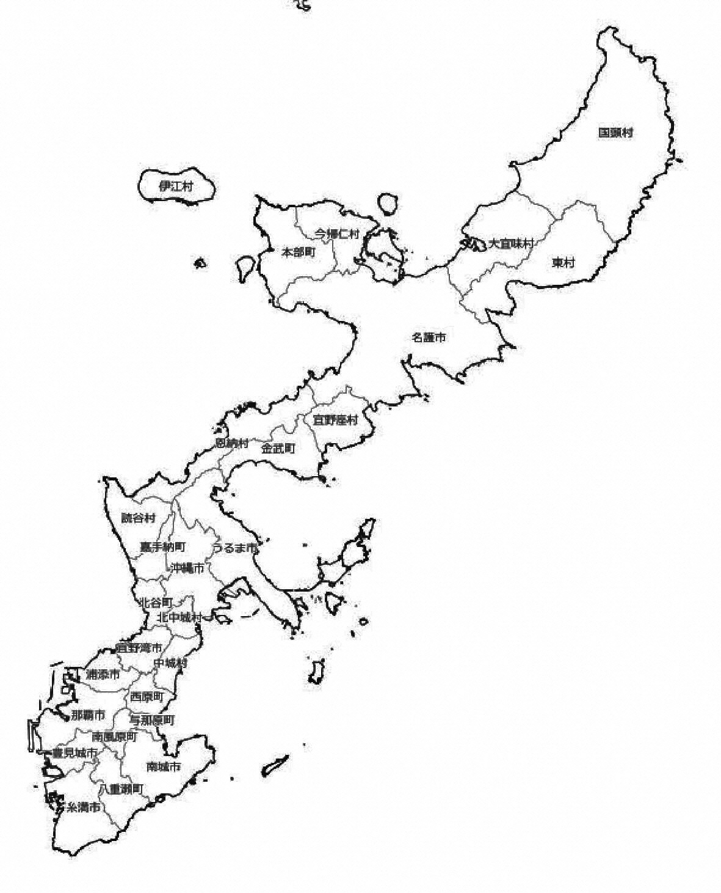

【 東 シ ナ 海 】

【 太 平 洋 】

グラフ
１．地 目 面 積
（令和７年１月１日現在）

総 面 積
19.80㎢
（100%）

２．評 価 地 積
（令和７年１月１日現在）

総 面 積
13.49㎢
（100%）

３．農 地 転 用 状 況
(各年12月末現在)
（単位：件）

４．月 別 降 水 量 及 び 平 均 気 温
（令和7年）
（単位：㎜）

１．地目面積
 | 令和７年
総 数 | 19.80㎢ |  | 検算用 | 19.80㎢
宅 地 | 7.59㎢
畑 | 0.37㎢
原野 | 0.36㎢
田 | 0.23㎢
その他 | 11.25㎢

２．評価地積
 | 令和７年 |  | 検算用 | 13.490㎢
総 数 | 13.60㎢
宅 地 | 6.69㎢
畑 | 0.35㎢
原野 | 0.31㎢
田 | 0.22㎢
その他 | 5.92㎢

３．農地転用状況
 | 住宅用地 | その他 | 農 地 転 用 面 積
令和3年 | 16 | 20 | 183
令和4年 | 21 | 14 | 219
令和5年 | 28 | 15 | 225
令和6年 | 33 | 11 | 162
令和7年 | 16 | 4 | 128

４．月別降水量及び平均気温（令和7年）
 | 降水量 | 平均気温
1月 | 95.5 | 16.8
2月 | 76.0 | 16.0
3月 | 87.5 | 19.4
4月 | 172.0 | 20.5
5月 | 325.0 | 24.4
6月 | 177.5 | 28.6
7月 | 460.0 | 29.0
8月 | 223.5 | 29.5
9月 | 92.0 | 29.7
10月 | 209.0 | 28.0
11月 | 165.0 | 23.4
12月 | 82.0 | 20.1

1-1地目面積
年次
年次
１. 地 目 面 積
 |  |  |  |  |  | 各年1月1日現在(単位：㎢)
 |  | 令和3年 | 令和4年 | 令和5年 | 令和6年 | 令和7年
区分
区分

総 数 |  | 19.80 | 19.80 | 19.80 | 19.80 | 19.80
宅 地 |  | 7.57 | 7.56 | 7.57 | 7.58 | 7.59
田 |  | 0.23 | 0.23 | 0.23 | 0.23 | 0.23
畑 |  | 0.41 | 0.41 | 0.40 | 0.38 | 0.37
原 野 |  | 0.37 | 0.37 | 0.36 | 0.36 | 0.36
そ の 他 |  | 11.22 | 11.23 | 11.24 | 11.25 | 11.25
 | 注：土地に関する概要調査報告書より出典 |  |  |  |  | 資料：税務課
 | その他は、軍用地、里道（地番がついていないもの）を含む
 | 総面積は、国土交通省国土地理院の「全国都道府県市区町村別面積調」より出典
 | 計数は四捨五入によるため、必ずしも符号しない

1-2評価地積
年次
年次
２. 評 価 地 積
 |  |  |  |  |  | 各年1月1日現在(単位：㎢)
 |  | 令和3年 | 令和4年 | 令和5年 | 令和6年 | 令和7年
区分
区分

総 数 |  | 13.67 | 13.65 | 13.60 | 13.54 | 13.49
宅 地 |  | 6.66 | 6.66 | 6.68 | 6.68 | 6.69
田 |  | 0.22 | 0.22 | 0.22 | 0.22 | 0.22
畑 |  | 0.40 | 0.40 | 0.39 | 0.37 | 0.35
原 野 |  | 0.32 | 0.32 | 0.32 | 0.31 | 0.31
そ の 他 |  | 6.06 | 6.04 | 5.99 | 5.96 | 5.92
 | 注：土地に関する概要調査報告書より出典(法定免税点以上のもの) |  |  |  |  | 資料：税務課
 | その他は、軍用地を含む
 | 計数は四捨五入によるため、必ずしも符号しない

1-3土地評価額
年次
年次
３. 土 地 評 価 額
 |  |  |  |  |  | 各年1月1日現在(単位：千円)
 |  | 令和3年 | 令和4年 | 令和5年 | 令和6年 | 令和7年
区分
区分

総 数 |  | 630,195,876 | 629,411,514 | 628,387,890 | 689,757,114 | 688,039,940
宅 地 |  | 444,637,657 | 444,588,083 | 446,260,698 | 495,044,775 | 495,467,731
田 |  | 1,389,830 | 1,389,830 | 1,389,756 | 1,522,472 | 1,522,472
畑 |  | 11,035,916 | 10,826,169 | 10,474,334 | 11,197,409 | 10,481,963
原 野 |  | 1,819,504 | 1,799,482 | 1,787,592 | 1,971,275 | 1,919,729
そ の 他 |  | 171,312,969 | 170,807,950 | 168,475,510 | 180,021,183 | 178,648,045
 | 注 ：土地に関する概要調査報告書より |  |  |  |  | 資料：税務課
 | その他は、軍用地を含む

1-5農地転用状況
５.農 地 転 用 状 況

 |  |  |  |  |  | 令和7年12月末現在（単位：件・a）
根拠法 |  | 農地法第４条 |  |  |  | 農地法第5条及び公共用地 |  |  |  | 合 計
 |  | 件 数 | 面 積 |  |  | 件 数 | 面 積 |  |  | 件 数 | 面 積
転用後内訳
転用後内訳
 |  |  | 計 | 田 | 畑 |  | 計 | 田 | 畑 |  | 計 | 田 | 畑
住宅用地 | 農家住宅 | － | － | － | － | － | － | － | － | － | － | － | －
 | 一般個人住宅 | 2 | 22 | － | 22 | 9 | 28 | － | 28 | 11 | 49 | － | 49
 | 集団住宅その他 | 1 | 7 | － | 7 | 4 | 15 | － | 15 | 5 | 22 | － | 22
 | 小 計 | 3 | 29 | － | 29 | 13 | 42 | － | 42 | 16 | 71 | － | 71
鉱工業用地 | 鉱 業 | － | － | － | － | － | － | － | － | － | － | － | －
 | 建設業 | － | － | － | － | － | － | － | － | － | － | － | －
 | 金属・機械工業 | － | － | － | － | － | － | － | － | － | － | － | －
 | 化学・紙パルプ工業 | － | － | － | － | － | － | － | － | － | － | － | －
 | 繊維・食料品工業 | － | － | － | － | － | － | － | － | － | － | － | －
 | 電気・ガス・水道事業 | － | － | － | － | － | － | － | － | － | － | － | －
 | そ の 他 | － | － | － | － | － | － | － | － | － | － | － | －
 | 小 計 | － | － | － | － | － | － | － | － | － | － | － | －
公共用地 | 学 校 用 地 | － | － | － | － | － | － | － | － | － | － | － | －
 | 公 園 用 地 | － | － | － | － | － | － | － | － | － | － | － | －
 | 道水路・鉄道用地 | － | － | － | － | － | － | － | － | － | － | － | －
その他の建物施設用地 | 農林・漁業用施設 | － | － | － | － | － | － | － | － | － | － | － | －
 | 官公署・疫病等公共施設 | － | － | － | － | － | － | － | － | － | － | － | －
 | 運輸通信用建物施設 | － | － | － | － | － | － | － | － | － | － | － | －
 | 商業・サービス業 | － | － | － | － | 1 | 3 | － | 3 | 1 | 3 | － | 3
 | ゴルフ場・その他レジャー | － | － | － | － | － | － | － | － | － | － | － | －
 | 駐車場・資材置き場 | 3 | 25 | － | 25 | 7 | 23 | － | 23 | 10 | 48 | － | 48
 | 小 計 | 3 | 25 | － | 25 | 8 | 26 | － | 26 | 11 | 51 | － | 51
植 林 |  | － | － | － | － | － | － | － | － | － | － | － | －
そ の 他 |  | － | － | － | － | 4 | 6 | － | 6 | 4 | 6 | － | 6
合 計 |  | 6 | 54 | － | 54 | 25 | 74 | － | 74 | 31 | 128 | － | 128
注：農地法第４条は、自己名義の農地を農地以外にする場合 |  |  |  |  |  |  |  |  |  |  | 資料：産業政策課
農地法第５条は、農地を農地以外のものにする為の売買又は賃借等の場合

1-6農地転用の推移
区分
区分
６. 農 地 転 用 の 推 移
 |  |  |  |  |  |  | 各年12月末現在（単位：件・a）
 | 総数 |  | 住宅用地 |  | 鉱工業用地 |  | 公共用地 |  | その他
年次
年次
 | 件 数 | 面 積 | 件 数 | 面 積 | 件 数 | 面 積 | 件 数 | 面 積 | 件 数 | 面 積
令和3年 | 36 | 183 | 16 | 132 | － | － | － | － | 20 | 51
令和4年 | 59 | 219 | 21 | 73 | － | － | － | － | 14 | 66
令和5年 | 48 | 225 | 28 | 119 | － | － | 5 | 5 | 15 | 101
令和6年 | 57 | 162 | 33 | 54 | － | － | － | － | 11 | 47
令和7年 | 31 | 128 | 16 | 71 | － | － | － | － | 4 | 6
 |  |  |  |  |  |  |  |  |  | 資料：産業政策課

1-7年別月別平均気温
気 候
沖縄本島地方は一年を通じて温暖な気候で、春は天気が周期的に変わり、梅雨に向け次第に蒸し暑くなる。年平均気温は24℃前後で、気温の変化を見ると令和7年は2月に最も低く、9月に最も高くなった。湿度は一年を通じて高く、月平均相対湿度は冬場でも70％弱あり、梅雨時期が最も高くなる。年降水量は約2,200ミリで、梅雨時期や台風の影響を受けやすい時期に降水量が多くなる。

月別
月別
年次
年次
７.年 別 月 別 平 均 気 温
 |  |  |  |  | （単位：℃）
 | 令和3年 | 令和4年 | 令和5年 | 令和6年 | 令和7年

平 均 | 23.6 | 23.7 | 23.8 | 24.4 | 23.8
1月 | 16.8 | 17.7 | 17.5 | 17.9 | 16.8
2月 | 18.5 | 17.2 | 19.0 | 19.8 | 16.0
3月 | 20.8 | 20.4 | 20.0 | 19.5 | 19.4
4月 | 21.7 | 22.7 | 22.5 | 23.9 | 20.5
5月 | 25.8 | 23.5 | 24.3 | 24.7 | 24.4
6月 | 27.1 | 27.0 | 27.2 | 26.9 | 28.6
7月 | 28.8 | 29.4 | 29.6 | 30.5 | 29.0
8月 | 28.7 | 29.9 | 28.6 | 30.2 | 29.5
9月 | 28.8 | 28.3 | 28.7 | 28.8 | 29.7
10月 | 26.0 | 26.0 | 26.0 | 27.6 | 28.0
11月 | 21.8 | 23.6 | 22.6 | 23.9 | 23.4
12月 | 18.9 | 18.6 | 19.7 | 18.6 | 20.1
注 ： 那覇－緯度：北緯26度12.4分 経度：東経127度41.2分 |  |  |  |  | 資料：気象庁
の観測値である。

1-8年別月別平均相対湿度
月別
月別
年次
年次
８.年 別 月 別 平 均 相 対 湿 度
 |  |  |  |  | （単位：％）
 | 令和3年 | 令和4年 | 令和5年 | 令和6年 | 令和7年

平 均 | 77 | 80 | 77 | 76 | 75
1月 | 71 | 72 | 68 | 66 | 63
2月 | 72 | 75 | 72 | 75 | 68
3月 | 76 | 78 | 75 | 70 | 75
4月 | 73 | 77 | 78 | 85 | 76
5月 | 87 | 88 | 79 | 81 | 83
6月 | 90 | 90 | 88 | 87 | 81
7月 | 84 | 84 | 81 | 77 | 83
8月 | 83 | 80 | 85 | 78 | 79
9月 | 80 | 83 | 82 | 82 | 77
10月 | 73 | 76 | 70 | 79 | 75
11月 | 69 | 82 | 70 | 73 | 69
12月 | 67 | 72 | 76 | 64 | 69
注 ： 那覇－緯度：北緯26度12.4分 経度：東経127度41.2分 |  |  |  |  | 資料：気象庁
の観測値である。

1-9気象概況
年次
年次
 |  |  |  |  |  |  |  |  | ９. 気 象 | 概 況
 |  |  |  |  |  |  |  |  |  |  |  |  |  |  |  |  |  | （単位：hPa・℃・日・％・m/s・mm）
区分 | 平均海面気圧 | 平均気温 | 最高気温 | 最高気温の発生日 | 最低気温 | 最低気温の発生日 | 平均湿度 | 最小相対湿度 | 最小相対湿度の発生日 | 平均風速 | 最大風速 | 最大風速の風向 | 最大風速の発生日 | 最大瞬間風速 | 最大瞬間風速の風向 | 最大瞬間風速の発生日 | 日降水量の最大 | 日降水量の最大の発生日
令和7年1月 | 1020.7 | 16.8 | 23.2 | 24 | 14.9 | 10 | 63 | 37 | 12 | 4.9 | 11.8 | 北 | 19 | 17.7 | 北 | 27 | 50.0 | 23
令和7年2月 | 1021.8 | 16.0 | 24.3 | 28 | 13.0 | 8 | 68 | 39 | 5 | 5.1 | 12.7 | 北 | 3 | 20.3 | 北 | 3 | 20.0 | 21
令和7年3月 | 1017.7 | 19.4 | 26.6 | 4 | 15.6 | 17 | 75 | 34 | 22* | 4.8 | 11.5 | 南 | 27 | 18.1 | 北 | 16 | 26.5 | 15
令和7年4月 | 1013.8 | 20.5 | 27.1 | 21 | 18.8 | 6 | 76 | 39 | 16* | 4.3 | 12.4 | 東南東 | 18 | 19.6 | 西北西 | 13 | 49.5 | 18
令和7年5月 | 1012.2 | 24.4 | 32.3 | 20 | 21.8 | 12 | 83 | 42 | 2 | 4.6 | 12.8 | 南 | 9 | 18.0 | 南南西 | 9 | 74.0 | 29
令和7年6月 | 1010.2 | 28.6 | 33.4 | 29 | 24.7 | 4 | 81 | 55 | 27* | 4.6 | 12.3 | 南南西 | 2 | 17.5 | 南南西 | 2 | 63.0 | 14
令和7年7月 | 1003.9 | 29.0 | 33.3 | 4 | 28.5 | 24 | 83 | 55 | 2 | 5.3 | 15.6 | 東北東 | 24 | 27.3 | 東北東 | 24 | 108.0 | 8
令和7年8月 | 1010.8 | 29.5 | 33.3 | 11 | 30.5 | 19 | 79 | 54 | 27 | 4.2 | 10.7 | 東南東 | 12 | 15.1 | 南東 | 19* | 85.5 | 2
令和7年9月 | 1012.4 | 29.7 | 34.0 | 12 | 31.7 | 29 | 77 | 51 | 18 | 3.7 | 9.8 | 東南東 | 22 | 15.2 | 南東 | 22 | 46 | 2
令和7年10月 | 1014.0 | 28.0 | 34.2 | 3 | 26.1 | 28 | 75 | 40 | 3 | 4.2 | 9.7 | 東 | 30 | 15.1 | 北北東 | 31 | 88.0 | 20
令和7年11月 | 1017.4 | 23.4 | 30.2 | 13* | 21.3 | 28 | 69 | 42 | 26* | 4.9 | 13.4 | 北北東 | 13 | 21.8 | 北北東 | 13 | 64.5 | 13
令和7年12月 | 1018.9 | 20.1 | 26.4 | 11 | 17.4 | 26 | 69 | 42 | 15 | 4.6 | 12.8 | 北 | 25 | 19.5 | 北 | 25 | 36.5 | 20
注 ： 那覇－緯度：北緯26度12.4分 経度：東経127度41.2分の観測値である。
日の項目にて、日にちの後ろに’＊’が記している場合は、同月内に同数値の日が他にもあった
ということを表している。 |  |  |  |  |  |  |  |  |  |  |  |  |  |  |  |  |  |  | 0 ) | 0 ) | 0 )

1-10年別月別降水量
年次
月別
年次
年次
年次
年次
月別
年次
年次
年次
１０. 年 別 月 別 降 水 量
 |  |  |  |  | (単位 ： ㎜)
 | 令和3年 | 令和4年 | 令和5年 | 令和6年 | 令和7年

合計 | 2,485.5 | 2,996.5 | 2,291.5 | 3,069.0 | 2,165.0
1月 | 118.5 | 106.0 | 55.0 | 43.0 | 95.5
2月 | 194.5 | 186.5 | 77.5 | 49.0 | 76.0
3月 | 69.5 | 177.5 | 81.5 | 194.0 | 87.5
4月 | 92.0 | 41.5 | 221.0 | 470.5 | 172.0
5月 | 163.5 | 601.5 | 100.5 | 475.0 | 325.0
6月 | 893.5 | 495.5 | 400.5 | 763.5 | 177.5
7月 | 337.5 | 189.5 | 92.0 | 98.0 | 460.0
8月 | 109.5 | 138.5 | 738.5 | 110.0 | 223.5
9月 | 241.0 | 378.5 | 204.5 | 295.5 | 92.0
10月 | 107.5 | 202.0 | 81.0 | 338.5 | 209.0
11月 | 92.5 | 269.0 | 56.5 | 208.5 | 165.0
12月 | 66.0 | 210.5 | 183.0 | 23.5 | 82.0
注 ： 那覇－緯度：北緯26度12.4分 経度：東経127度41.2分 |  |  |  |  | 資料：気象庁
の観測値である。

